Sheet1
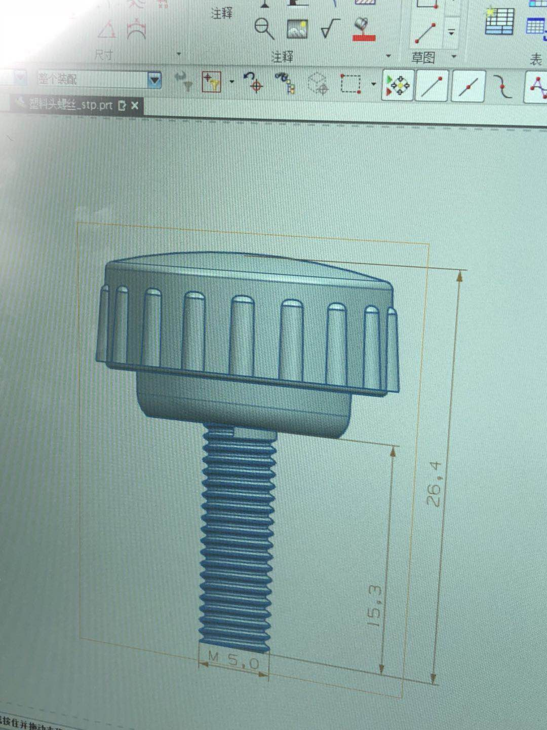
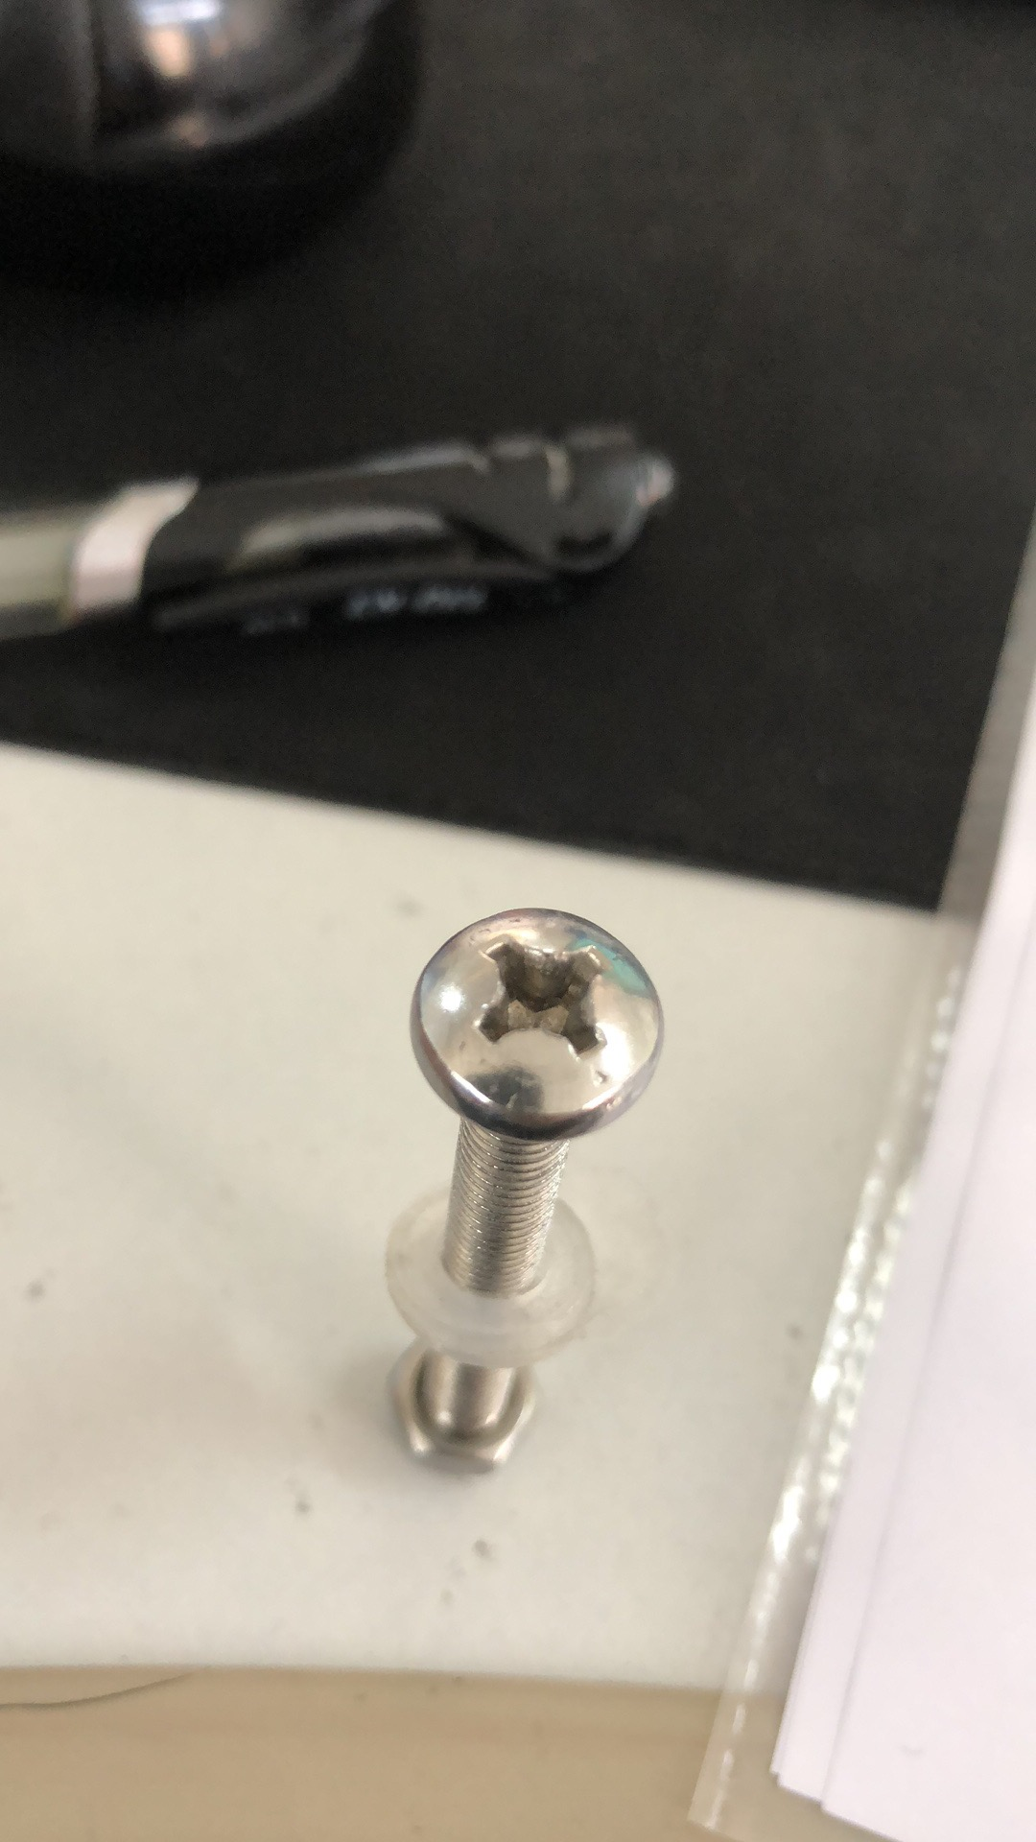
产品清单
名称 | 图片 | 规格
十字不锈钢螺丝 |  | M6*25
 |  | M6*45
 |  | M6*60
内六角不锈钢螺丝 | 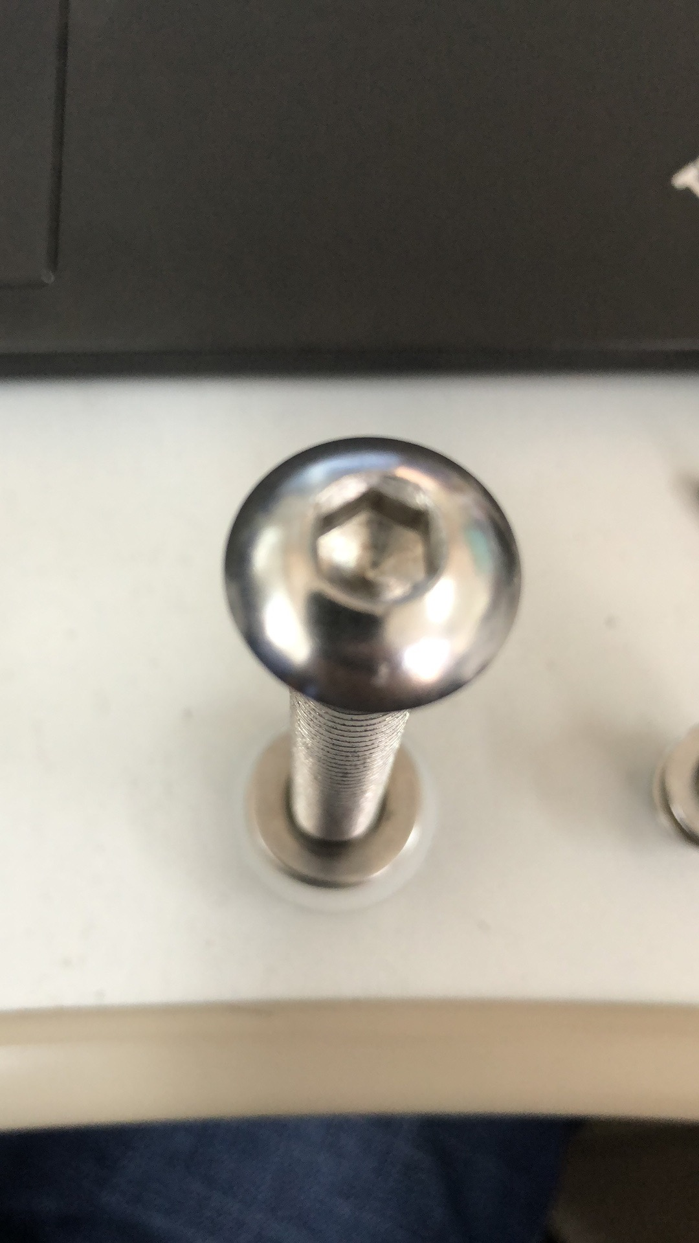 | M8*25
 |  | M5*30
 |  | M10*85
不锈钢丝杆 |  | M8*105
不锈钢带橡胶螺母 | 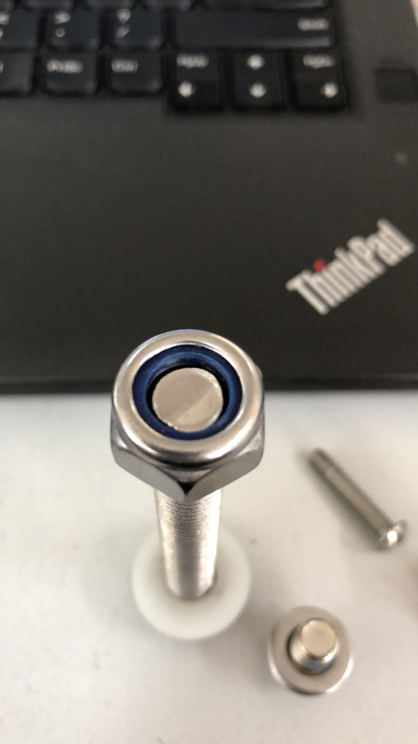 | M6
 |  | M10
不锈钢弹垫 | 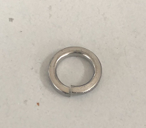 | M8
不锈钢平垫 |  | M5
 |  | M6
 |  | M8
 |  | M10
不锈钢普通螺母 |  | M8
不锈钢胶头螺丝 | 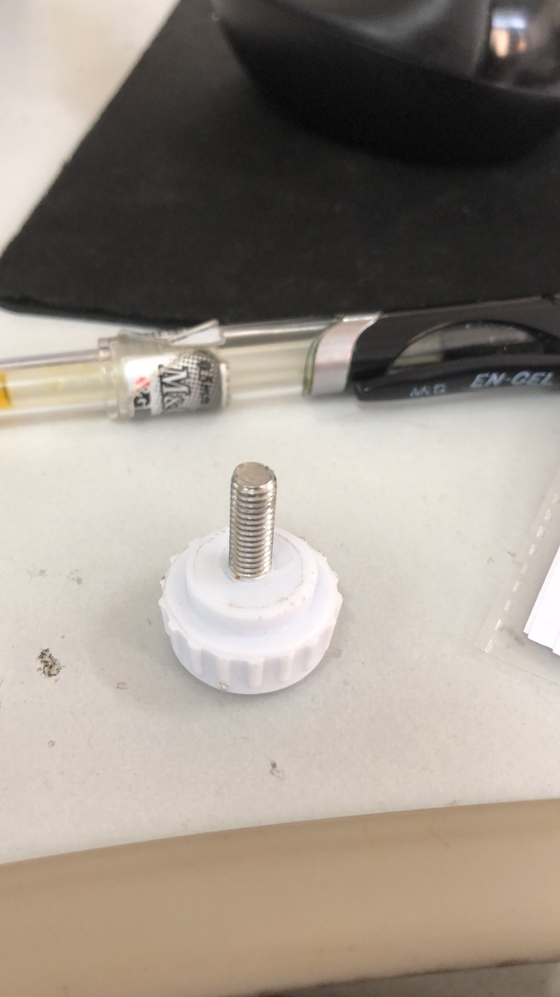 | M5白色（见右图） | 数量5万个
数量除了最后一种每种大概10000个左右请安最低采购量报价含税含运费

